상품제안서
스프링 엣지형 다이어리 25절 | 상품코드: S29191

 |  |  |  |  |  |  | 02-713-8555 | www.synergygift.co.kr
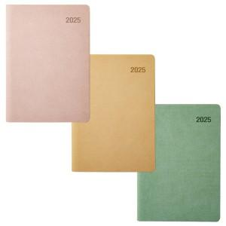

【상세/제작정보】 | <span style="font-size: 14pt;">※ 프라다베이지 단종 컬러 진행 불가합니다.</span>

【인쇄/포장옵션】 | 불박, 금박, 은박 / 포장불가능

【공급단가】 | 수량 | 100~ | 200~ | 500~ | 1,000~ | 3,000~
*VAT별도 | 노트식 | 8,710원 | 8,240원 | 7,830원 | 7,630원 | 7,500원
 | 이틀식 | 8,970원 | 8,480원 | 8,070원 | 7,860원 | 7,720원
 | 주일식 | 8,970원 | 8,480원 | 8,070원 | 7,860원 | 7,720원

【상품 URL】 | https://www.synergygift.co.kr:443/src/goods_detail.php?gdno=29191

